关系图
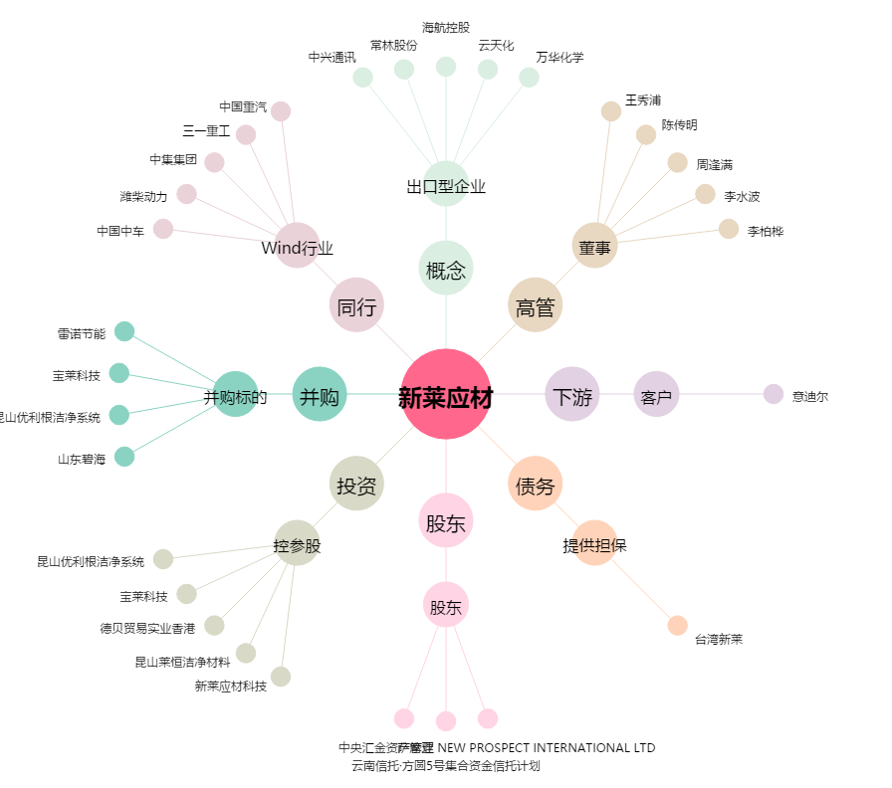
新莱应材[300260.SZ] - 关系概览图

